W8
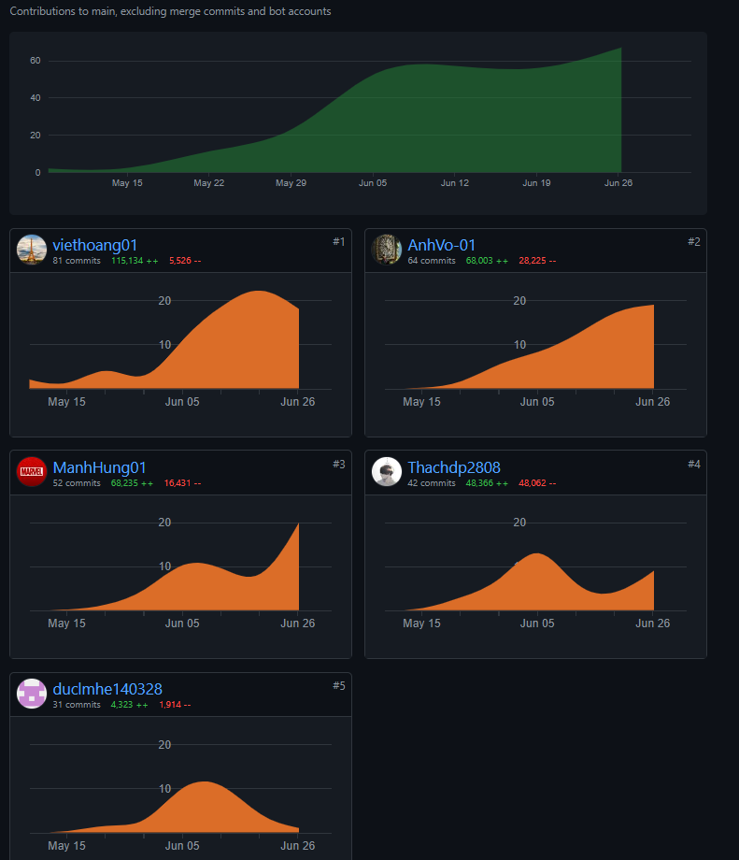
PROJECT REPORT
Group | <Team 1>
Week | <27/06/2022-03/07/2022>
I. Status Report
# | Project Work Item | Status | Notes (Work Item in Details) | Quy tắc làm việc nhóm: +, Tất cả mọi người phải code trung bình mỗi tuần phải code được 1 màn hình/1 người +, Teach leader kiểm tra mọi người tạo ra cấu trúc thư mục theo hướng dẫn của thầy +, Một ngày các thành viên dành ra 2h để code và 15-30m để làm tài liệu và 10-15m để họp nhóm +, Cả nhóm phấn đấu code 40-45 screen, 20-25 database table. Nguyên tắc để làm đi từ gốc của Mindmap và tên đề tài -> Tên nhóm chức năng(FeatureName) -> ScreenName -> SceenFlow -> Vẽ Mockup màn hình -> Vẽ Data table diagram -> Vẽ packege diagram Thực chất chỗ này là định hình tên của object class sẽ được sắp xếp vào các folder của project. Detail Design mô tả cấu trúc bên trong của class và mối quan hệ giữa các class = cách sử dugnj Class Diagram. Mô tả giữa các class gọi nhau như thế nào thông qua Sequece Diagram +, Hằng ngày record meeting phải viết lại issue mà nhó m gặp phải (3-5 issue) và các solution
1 | Code màn hình Customer Details | In Progress
2 | Code màn hình Feedbacks Details | Completed
3 | Code màn hình Suppliers List 2 | In Progress
4 | Code màn hình My Orders | Completed
5 | Code màn hình Product Details | Completed
6 | Code màn hình Supplers Detail | In Progress
7 | Code màn hình Supplers Detail 2 | In Progress
8 | Code màn hình Messenger Admin | In Progress
9 | Code màn hình Messenger Customer | In Progress

II. Team Contribution
# | Project Task | Member | Notes (Task Details, etc.)
1 | Code màn hình Customer Details | VoNVA | Doing
2 | Code màn hình Feedbacks Details | VoNVA | Hungnm support
3 | Code màn hình Suppliers List 2 | ThachDP | VoNVA Support
4 | Code màn hình My Orders | DucLM | DucLM Support font-end
5 | Code màn hình Product Details | DucLM | HoangNV Support
6 | Code màn hình Supplers Detail | HungNM | HoangNV Support font-end
7 | Code màn hình Supplers Detail 2 | HungNM | ThachDP Support
8 | Code màn hình Messenger Admin | HoangNV | ThachDP Support
9 | Code màn hình Messenger Customer | HoangNV | Doing

III. Project Issues
Date | Project Issue | Status | Notes (Solution, Suggestion, etc.)
2022-06-27 | Lỗi không gõ được tiếng việt trong messenger | Completed | Hoang fix lỗi
2022-06-28 | Lỗi ko hiển thị my order | Completed | Lỗi Web.xml
2022-06-29 | Không load được Suppliers | In Progress | Lỗi câu lệnh SQL
2022-06-30 | Người mua không mở được Feedback | In Progress | Sửa file XML. Lỗi liên kết
2022-06-01 | Lỗi Bootstrap | Completed | Do đổi folder code
2022-06-01 | Lỗi ko liên kết được trang Product Detail | Completed | Lỗi trong trang jsp

IV. Next Week Plan
# | Project Work Item | Deadline | Notes (Task Details, etc.)
 | Hoàn thiện IT3 | 26/6/2022 | Before 00:00 27/06/2022
 | Làm 4 phần IT4 | 29/6/2022 | Before 00:00 30/06/2022

V. Other Project Masters/Suggestions
# | Project Matter/Suggestions | Raised By | Notes
 | https://github.com/ashwinmenon/onlineShopping | ashwinmenon

